計算表
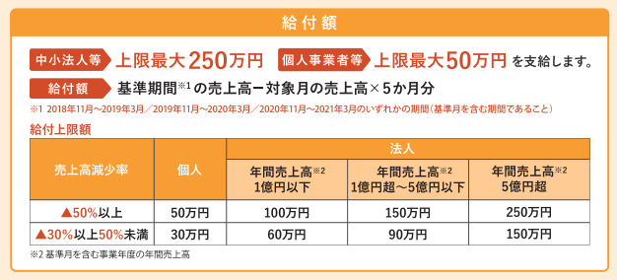
事業復活支援金 申請対象要件チェックシート
●下表に売上を記入し、【減少率】が30％以上であれば支援金の給付対象となります。
 | 【Ａ】 |  | ① | ② |  |  |  | ③ |  | 【減少率】
 | 2021年11月～2022年3月 の売上高 |  | 2020年11月～2021年3月 の売上高 | 2019年11月～2020年3月 の売上高 |  |  |  | 2018年11月～2019年3月 の売上高 |  | 【Ａ】と①②③をそれぞれ比較
 |  |  |  |  |  |  |  |  |  | 1-(A÷①)×100 |  | 1-(A÷②)×100 |  | 1-(A÷③)×100
11月 | 380,000 |  | 460,000 | 750,000 |  |  |  | 800,000 |  | 17 | ％ | 49 | ％ | 52 | ％
12月 | 400,000 |  | 360,000 | 900,000 |  |  |  | 1,000,000 |  | -11 | ％ | 55 | ％ | 60 | ％
1月 | 420,000 |  | 400,000 | 1,200,000 |  |  |  | 950,000 |  | -5 | ％ | 65 | ％ | 55 | ％
2月 | 600,000 |  | 500,000 | 800,000 |  |  |  | 1,000,000 |  | -20 | ％ | 25 | ％ | 40 | ％
3月 | 500,000 |  | 700,000 | 850,000 |  |  |  | 900,000 |  | 28 | ％ | 41 | ％ | 44 | ％
各年の合計売上(これが基準期間の売上高) ➜ |  |  | 【Ｂ】 | 【Ｃ】 |  |  |  | 【Ｄ】 |  |  | ↑この中で選択した月を含む11月～3月が基準期間
 |  |  | 2,420,000 | 4,500,000 |  |  |  | 4,650,000

●給付金額の計算式
基準期間の売上高(※1) |  |  | 対象月（【Ａ】のいずれかの月）の売上高×5 |  |  |  |  |  |  | 給付金額
(【Ｂ】【Ｃ】【Ｄ】のいずれかを記入) |  | ― |  |  |  |  |  |  | ＝ | （上限額は別紙１参照）
4,650,000 |  |  | 400,000 | × | 5 | ＝ | 2,000,000 |  |  | 2,650,000 |  |  |  |  | 円

※1…白色申告の場合、「基準期間の11.12月を含む年の年間事業収入÷12×2」＋「基準期間の1.2.3月を含む年の年間事業収入÷12×3」を記入します。
補足…申請対象となる場合でも、給付上限額に満たない場合、2月・3月の売上を待って4月以降に申請することをお勧めします。
給付上限は減少率が「30～50％未満」or「50％以上」で違いますのでご注意ください。

